상품제안서
[iLAB] 아이랩 빅헤드 팬 | 상품코드: F32813

 |  |  |  |  |  |  | 02-412-0044 | www.easy1.co.kr
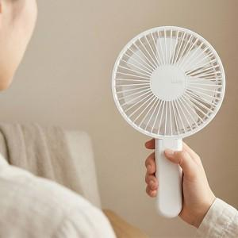

【상세/제작정보】 | * 조용하고 강력한 BLDC 모터 * 4단계 바람 조절 * 2200 RPM * 충전하여 무선사용 * 접이식 헤드로 테이블용 사용 가능 * 일체형 카라비너로 손쉬운 거치 * 일체형 카라비너로 가방에 휴대 * 손쉬운 날개망 분리

【인쇄/포장옵션】 | 레이저 / 개별 종이케이스

【공급단가】 | 수량 | 50~ | 100~ | 300~ | 500~ | 1,000~
*VAT별도 | 단가 | 15,600원 | 15,340원 | 14,950원 | 14,690원 | 14,300원

【상품 URL】 | https://dev.easy1.co.kr:443/src/goods_detail.php?gdno=32813

